CS0163
工厂名称 | 款号 | 商店名称 | 颜色 | 合计数量 | S订单数 | M订单数 | L订单数 | XL订单数 | 主标 | 挂牌
宁波乾禾盛 | CS0163 (62267+52281) | 30912-FB | 豆灰色OXFORD TAN #15-1306TCX | 480 | 160 | 320 | 320 | 160 | 3840 | 3840
宁波乾禾盛 | CS0163 (62267+52281) | 30912-FB | 雾霾蓝CHAMBRAY BLUE #17-3923 | 480 | 160 | 320 | 320 | 160
宁波乾禾盛 | CS0163 (62267+52281) | 30912-FB | 砖红色POINCIANA #18-1564TCX | 480 | 160 | 320 | 320 | 160
宁波乾禾盛 | CS0163 (62267+52281) | 30912-FB | 白色WHITE 11-0601TCX | 480 | 160 | 320 | 320 | 160
宁波乾禾盛 | CS0163 (62267+52281) | 30913-LP | 豆灰色OXFORD TAN #15-1306TCX | 1020 | 340 | 680 | 680 | 340 | 8724 | 8724
宁波乾禾盛 | CS0163 (62267+52281) | 30913-LP | 灰绿色SAGE #15-6310 TCX | 1020 | 340 | 680 | 680 | 340
宁波乾禾盛 | CS0163 (62267+52281) | 30913-LP | 柠檬黄MELON #15-1331 TCX | 1020 | 340 | 680 | 680 | 340
宁波乾禾盛 | CS0163 (62267+52281) | 30913-LP | 艳粉色HOT PINK #2326 | 1020 | 340 | 680 | 680 | 340
宁波乾禾盛 | CS0163 (62267+52281) | 30913-LP | 雾霾蓝CHAMBRAY BLUE #17-3923 | 282 | 94 | 188 | 188 | 94
宁波乾禾盛 | CS0163 (62267+52281) | 30920-11H | 豆灰色OXFORD TAN #15-1306TCX | 240 | 80 | 160 | 160 | 80 | 1920 | 1920
宁波乾禾盛 | CS0163 (62267+52281) | 30920-11H | 雾霾蓝CHAMBRAY BLUE #17-3923 | 240 | 80 | 160 | 160 | 80
宁波乾禾盛 | CS0163 (62267+52281) | 30920-11H | 砖红色POINCIANA #18-1564TCX | 240 | 80 | 160 | 160 | 80
宁波乾禾盛 | CS0163 (62267+52281) | 30920-11H | 白色WHITE 11-0601TCX | 240 | 80 | 160 | 160 | 80

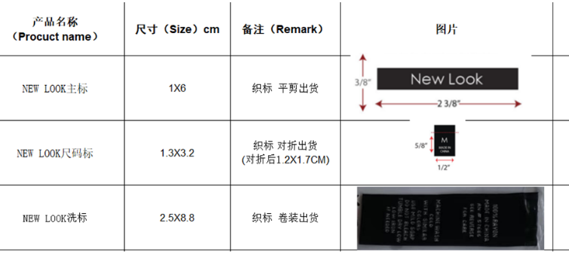
工厂名称 | 款号 | 商店名称 | 图片 | 合计数量 | 洗唛
宁波乾禾盛 | CS0163 (62267+52281) | 30912-FB |  | 1920 | 3840
宁波乾禾盛 | CS0163 (62267+52281) | 30912-FB
宁波乾禾盛 | CS0163 (62267+52281) | 30912-FB
宁波乾禾盛 | CS0163 (62267+52281) | 30912-FB
宁波乾禾盛 | CS0163 (62267+52281) | 30913-LP | 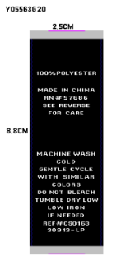 | 4362 | 8724
宁波乾禾盛 | CS0163 (62267+52281) | 30913-LP
宁波乾禾盛 | CS0163 (62267+52281) | 30913-LP
宁波乾禾盛 | CS0163 (62267+52281) | 30913-LP
宁波乾禾盛 | CS0163 (62267+52281) | 30913-LP
宁波乾禾盛 | CS0163——62267 | 30920-11H |  | 960 | 960
宁波乾禾盛 |  | 30920-11H
宁波乾禾盛 | CS0163--52281 | 30920-11H |  | 960 | 960
宁波乾禾盛 |  | 30920-11H

